상품제안서
아크로 3.5mm 유선 이어폰 | 상품코드: S43653

 |  |  |  |  |  |  | 02-713-8555 | www.synergygift.co.kr
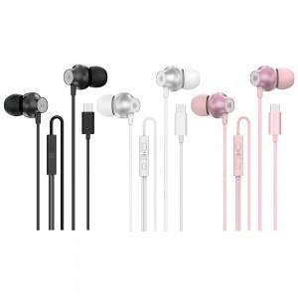

【상세/제작정보】

【인쇄/포장옵션】 | 스티커 / 포장지포장

【공급단가】 | 수량 | 50~ | 100~ | 300~ | 1,000~ | 3,000~
*VAT별도 | 단가 | 4,090원 | 3,870원 | 3,680원 | 3,590원 | 3,520원
 | 블랙 | 4,090원 | 3,870원 | 3,680원 | 3,590원 | 3,520원
 | 화이트 | 4,090원 | 3,870원 | 3,680원 | 3,590원 | 3,520원
 | 핑크 | 4,090원 | 3,870원 | 3,680원 | 3,590원 | 3,520원

【상품 URL】 | https://www.synergygift.co.kr:443/src/goods_detail.php?gdno=43653

